关系图
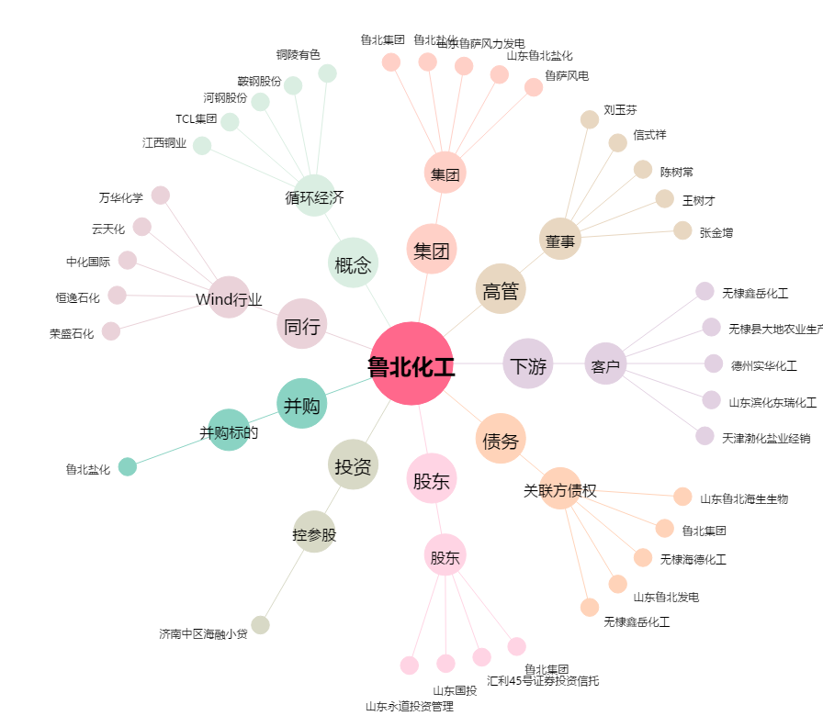
鲁北化工[600727.SH] - 关系概览图

